Sheet1
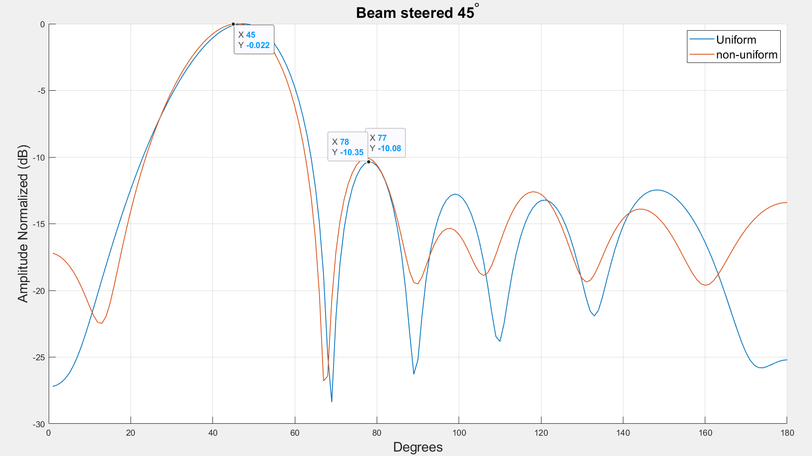
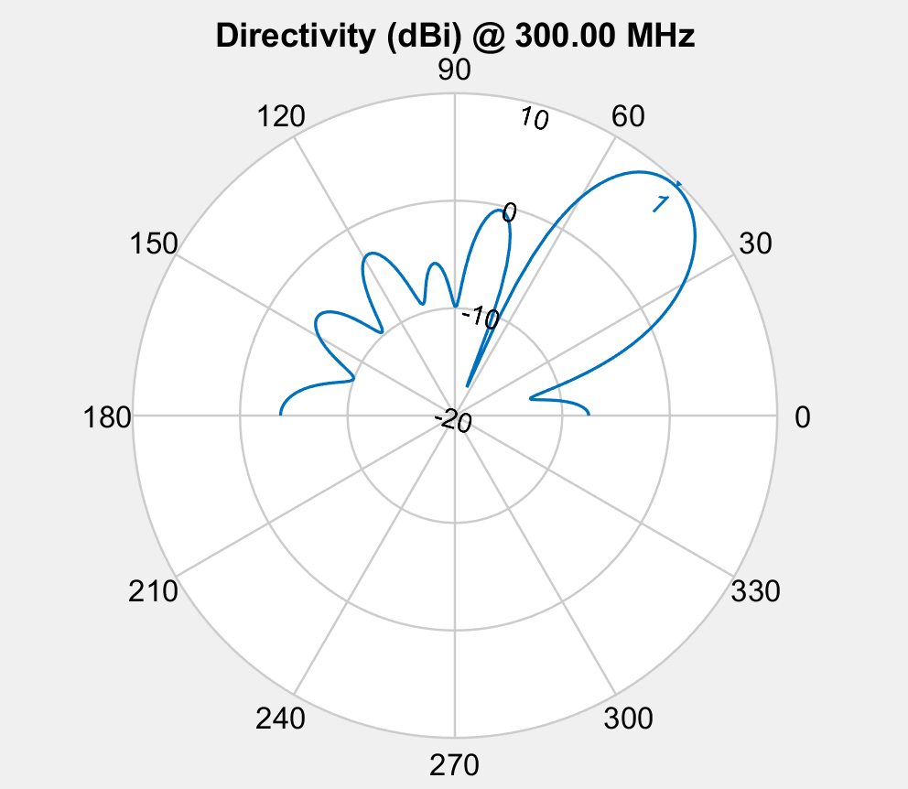
population_total = 500;
crossover_rate = 0.5;
mutation_rate = 0.1;
simulations = 50;
steer = 45;
-10db inner circle
5db outer circle
10 deg from target

Spacing | 0.406 | 0.502 | 0.641 | 0.502 | 0.406
Phase | 327.7 | 227.3 | 82.6 | 300 | 183.4 | 45.8
Amplitude | 0.589 | 0.857 | 0.927 | 0.471 | 0.832 | 1
Fitness | -4.3752818042

Element Spacing
 | S1 | S2 | S3
 | 0.18739085052 | 0.74762251642 | 0.89066779075
 | 0.76509685403 | 0.74824799839 | 0.61033345525
 | 0.76509685403 | 0.74824799839 | 0.61033345525
 | 0.75228411778 | 0.8 | 0.316
 | 0.18739085052 | 0.74762251642 | 0.89066779075
 | 0.18739085052 | 0.74762251642 | 0.89066779075
 | 0.18739085052 | 0.74762251642 | 0.89066779075
 | 0.451 | 0.574 | 0.424
 | 0.451 | 0.574 | 0.424
 | 0.18739085052 | 0.74762251642 | 0.89066779075
 | 0.548 | 0.528 | 0.488
 | 0.412 | 0.424 | 0.78945859914
 | 0.412 | 0.424 | 0.78945859914
 | 0.548 | 0.528 | 0.488
 | 0.548 | 0.528 | 0.488
 | 0.389 | 0.52 | 0.613
 | 0.389 | 0.52 | 0.613
 | 0.389 | 0.52 | 0.613
 | 0.354 | 0.46 | 0.538
 | 0.354 | 0.46 | 0.538
 | 0.424 | 0.519 | 0.615
 | 0.424 | 0.519 | 0.615
 | 0.389 | 0.516 | 0.621
 | 0.389 | 0.516 | 0.621
 | 0.424 | 0.523 | 0.607
 | 0.428 | 0.474 | 0.636
 | 0.428 | 0.474 | 0.636
 | 0.428 | 0.474 | 0.636
 | 0.428 | 0.474 | 0.636
 | 0.428 | 0.474 | 0.636
 | 0.428 | 0.474 | 0.636
 | 0.428 | 0.474 | 0.636
 | 0.427 | 0.514 | 0.616
 | 0.424 | 0.515 | 0.615
 | 0.424 | 0.515 | 0.615
 | 0.41 | 0.524 | 0.612
 | 0.41 | 0.524 | 0.612
 | 0.415 | 0.514 | 0.617
 | 0.415 | 0.514 | 0.617
 | 0.415 | 0.514 | 0.617
 | 0.415 | 0.514 | 0.617
 | 0.4 | 0.499 | 0.648
 | 0.406 | 0.502 | 0.641
 | 0.406 | 0.502 | 0.641
 | 0.406 | 0.502 | 0.641
 | 0.406 | 0.502 | 0.641
 | 0.406 | 0.502 | 0.641
 | 0.407 | 0.505 | 0.636
 | 0.406 | 0.502 | 0.641
 | 0.406 | 0.502 | 0.641
Phase
 | E1 | E2 | E3 | E4 | E5 | E6
 | 119 | 314 | 175 | 282 | 95 | 30
 | 114 | 218 | 67 | 264.5 | 94 | 252.5
 | 114 | 218 | 67 | 264.5 | 94 | 252.5
 | 114 | 218 | 67 | 264.5 | 94 | 252.5
 | 119 | 314 | 175 | 282 | 95 | 30
 | 119 | 314 | 175 | 282 | 95 | 30
 | 119 | 314 | 175 | 282 | 95 | 30
 | 136 | 26.5 | 162.5 | 137 | 35 | 248.5
 | 136 | 26.5 | 162.5 | 137 | 35 | 248.5
 | 119 | 314 | 175 | 282 | 95 | 30
 | 335 | 233 | 85 | 264.5 | 136.5 | 40.5
 | 162.8 | 242.5 | 124.3 | 255.1 | 161.9 | 77.7
 | 162.8 | 242.5 | 124.3 | 255.1 | 161.9 | 77.7
 | 335 | 233 | 85 | 264.5 | 136.5 | 40.5
 | 335 | 233 | 85 | 264.5 | 136.5 | 40.5
 | 342.5 | 236 | 81.5 | 279.8 | 180.3 | 42.8
 | 342.5 | 236 | 81.5 | 279.8 | 180.3 | 42.8
 | 342.5 | 236 | 81.5 | 279.8 | 180.3 | 42.8
 | 261 | 205.5 | 91 | 300.4 | 202.2 | 101.9
 | 261 | 205.5 | 91 | 300.4 | 202.2 | 101.9
 | 342.5 | 236 | 81.5 | 279.8 | 180.3 | 42.8
 | 342.5 | 236 | 81.5 | 279.8 | 180.3 | 42.8
 | 324.7 | 229.6 | 82.5 | 277.4 | 170.7 | 43.6
 | 324.7 | 229.6 | 82.5 | 277.4 | 170.7 | 43.6
 | 333.9 | 233 | 86.2 | 283.7 | 186.9 | 45
 | 342.5 | 236 | 81.5 | 279.8 | 180.3 | 42.8
 | 342.5 | 236 | 81.5 | 279.8 | 180.3 | 42.8
 | 342.5 | 236 | 81.5 | 279.8 | 180.3 | 42.8
 | 330.5 | 231.2 | 83.9 | 281.1 | 184.8 | 45.4
 | 330.5 | 231.2 | 83.9 | 281.1 | 184.8 | 45.4
 | 330.5 | 231.2 | 83.9 | 281.1 | 184.8 | 45.4
 | 330.5 | 231.2 | 83.9 | 281.1 | 184.8 | 45.4
 | 321.8 | 228.9 | 86.5 | 328 | 182.6 | 46
 | 326.8 | 230.9 | 86.7 | 304.3 | 181.6 | 45.8
 | 320.2 | 227.6 | 86.4 | 305.2 | 185.9 | 47
 | 326.3 | 227 | 85 | 304.2 | 182.6 | 45.4
 | 326.3 | 227 | 85 | 304.2 | 182.6 | 45.4
 | 326.3 | 227 | 85 | 304.2 | 182.6 | 45.4
 | 326.3 | 227 | 85 | 304.2 | 182.6 | 45.4
 | 326.3 | 227 | 85 | 304.2 | 182.6 | 45.4
 | 326.3 | 227 | 85 | 304.2 | 182.6 | 45.4
 | 323.5 | 229.1 | 85.7 | 298.1 | 184 | 46.4
 | 326.3 | 228.9 | 85 | 295.6 | 183.9 | 46
 | 326.3 | 228.9 | 85 | 295.6 | 183.9 | 46
 | 326.3 | 228.9 | 85 | 295.6 | 183.9 | 46
 | 326.3 | 228.9 | 85 | 295.6 | 183.9 | 46
 | 326.3 | 228.9 | 85 | 295.6 | 183.9 | 46
 | 326.6 | 227.7 | 82.2 | 304 | 183.3 | 45.8
 | 327.7 | 227.3 | 82.6 | 300 | 183.4 | 45.8
 | 327.7 | 227.3 | 82.6 | 300 | 183.4 | 45.8
Amplitude Taper
 | E1 | E2 | E3 | E4 | E5 | E6
 | 1 | 1 | 1 | 1 | 1 | 1
 | 1 | 1 | 1 | 1 | 1 | 1
 | 1 | 1 | 1 | 1 | 1 | 1
 | 1 | 1 | 1 | 1 | 1 | 1
 | 1 | 0.895 | 1 | 0.804 | 1 | 1
 | 1 | 0.948 | 1 | 0.902 | 1 | 1
 | 1 | 0.948 | 1 | 0.902 | 1 | 1
 | 1 | 1 | 0.817 | 1 | 1 | 1
 | 1 | 1 | 0.817 | 1 | 1 | 1
 | 0.97 | 0.941 | 0.98 | 0.94 | 0.992 | 1
 | 1 | 1 | 1 | 1 | 1 | 1
 | 0.087691857994 | 1 | 1 | 0.943 | 0.722 | 1
 | 0.087691857994 | 1 | 1 | 0.943 | 0.722 | 1
 | 0.982 | 0.946 | 0.998 | 0.981 | 0.992 | 1
 | 0.982 | 0.946 | 0.998 | 0.981 | 0.992 | 1
 | 0.955 | 0.99 | 0.985 | 0.972 | 0.703 | 1
 | 0.955 | 0.99 | 0.985 | 0.972 | 0.703 | 1
 | 0.955 | 0.99 | 0.985 | 0.972 | 0.703 | 1
 | 0.626 | 0.921 | 0.901 | 0.976 | 0.962 | 1
 | 0.626 | 0.921 | 0.901 | 0.976 | 0.962 | 1
 | 0.744 | 0.989 | 0.982 | 0.767 | 0.893 | 1
 | 0.744 | 0.989 | 0.982 | 0.767 | 0.893 | 1
 | 0.678 | 0.888 | 0.974 | 0.38304197853 | 0.901 | 1
 | 0.678 | 0.888 | 0.974 | 0.38304197853 | 0.901 | 1
 | 0.788 | 0.953 | 0.976 | 0.564 | 0.746 | 1
 | 0.371 | 0.986 | 0.92 | 0.30918066952 | 0.801 | 1
 | 0.371 | 0.986 | 0.92 | 0.30918066952 | 0.801 | 1
 | 0.371 | 0.986 | 0.92 | 0.30918066952 | 0.801 | 1
 | 0.371 | 0.986 | 0.92 | 0.30918066952 | 0.801 | 1
 | 0.371 | 0.986 | 0.92 | 0.30918066952 | 0.801 | 1
 | 0.371 | 0.986 | 0.92 | 0.30918066952 | 0.801 | 1
 | 0.371 | 0.986 | 0.92 | 0.30918066952 | 0.801 | 1
 | 0.705 | 0.961 | 0.915 | 0.509 | 0.837 | 1
 | 0.705 | 0.961 | 0.915 | 0.509 | 0.837 | 1
 | 0.705 | 0.961 | 0.915 | 0.509 | 0.837 | 1
 | 0.613 | 0.968 | 0.938 | 0.525 | 0.853 | 1
 | 0.64 | 0.97 | 0.919 | 0.519 | 0.857 | 1
 | 0.656 | 0.973 | 0.948 | 0.541 | 0.853 | 1
 | 0.656 | 0.973 | 0.948 | 0.541 | 0.853 | 1
 | 0.656 | 0.973 | 0.948 | 0.541 | 0.853 | 1
 | 0.656 | 0.973 | 0.948 | 0.541 | 0.853 | 1
 | 0.562 | 0.928 | 0.932 | 0.43 | 0.831 | 1
 | 0.559 | 0.937 | 0.936 | 0.438 | 0.836 | 1
 | 0.559 | 0.937 | 0.936 | 0.438 | 0.836 | 1
 | 0.559 | 0.937 | 0.936 | 0.438 | 0.836 | 1
 | 0.559 | 0.937 | 0.936 | 0.438 | 0.836 | 1
 | 0.559 | 0.937 | 0.936 | 0.438 | 0.836 | 1
 | 0.573 | 0.95 | 0.926 | 0.438 | 0.83 | 1
 | 0.589 | 0.857 | 0.927 | 0.471 | 0.832 | 1
 | 0.589 | 0.857 | 0.927 | 0.471 | 0.832 | 1

Fitenss
 | -2.6456677511
 | -2.6976118628
 | -2.6976118628
 | -2.4942185995
 | -2.5248605484
 | -2.5897753924
 | -2.5897753924
 | -2.6254148009
 | -2.6254148009
 | -2.6060364498
 | -2.9142911387
 | -3.166715918
 | -3.166715918
 | -2.9493809906
 | -2.9493809906
 | -3.2198744619
 | -3.2198744619
 | -3.2198744619
 | -3.3709154403
 | -3.3709154403
 | -3.5353588075
 | -3.5353588075
 | -3.6413520796
 | -3.6413520796
 | -3.7464148372
 | -3.9341471679
 | -3.9341471679
 | -3.9341471679
 | -3.9404448265
 | -3.9404448265
 | -3.9404448265
 | -3.9404448265
 | -3.9739870979
 | -4.0303177072
 | -4.1120096166
 | -4.1760473573
 | -4.1796235571
 | -4.2663837721
 | -4.2663837721
 | -4.2663837721
 | -4.2663837721
 | -4.2519114933
 | -4.2843035973
 | -4.2843035973
 | -4.2843035973
 | -4.2843035973
 | -4.2843035973
 | -4.3168400929
 | -4.3752818042
 | -4.3752818042
HPBW
 | 21
 | 17
 | 17
 | 17
 | 20
 | 21
 | 21
 | 49
 | 49
 | 21
 | 21
 | 30
 | 30
 | 30
 | 30
 | 29
 | 29
 | 29
 | 54
 | 54
 | 28
 | 28
 | 50
 | 50
 | 50
 | 28
 | 28
 | 28
 | 26
 | 26
 | 26
 | 26
 | 50
 | 50
 | 49
 | 49
 | 49
 | 50
 | 50
 | 50
 | 50
 | 49
 | 48
 | 48
 | 48
 | 48
 | 48
 | 48
 | 48
 | 48

